Vehículos YPFB TS
ANEXO 1 - FICHA TÉCNICA

ITEM | DESCRIPCIÓN | CILINDRADA | AÑO FABRICACIÓN | KM | VALOR COMERCIAL ACTUAL USD | ESTADO ACTUAL | FOTO 1 | FOTO 2 | FOTO 3 | FOTO 4 | FOTO 5
1 | Clase: Vagoneta Marca: Toyota Tipo: 4Runner Placa: 2164-HXP | 3956 | 2008 | 283939 | 18,706.90 | Estado general regular. Presenta daños en la pintura con multiples raspones y desgaste de tapicería. El asiento trasero no se encuentra asegurado. Se evidencian fallas en el sistema de arranque, así como problemas en la suspensión delantera, trasera y en el sistema de dirección. Requiere cambio de llantas. | 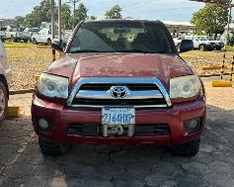 | 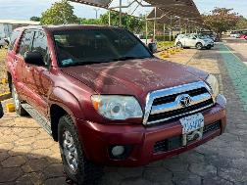 | 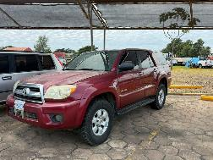 | 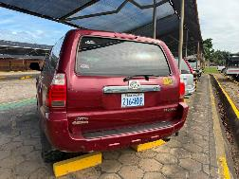 | 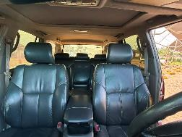
2 | Clase: Vagoneta Marca: Nissan Tipo: X-Trail Placa: 2998-ZSY | 2488 | 2012 | 237940 | 11,704.02 | Estado general regular. Presenta daños en la pintura y desgaste de tapicería. La puerta de copiloto no abre. Se evidencian problemas en la suspensión delantera y trasera, así como fallas en el motor, manifestadas por vibraciones excesivas durante la conducción. Requiere cambio de llantas. | 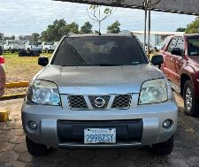 | 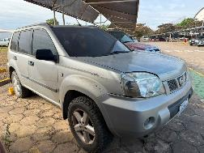 | 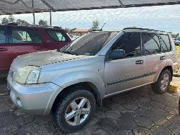 | 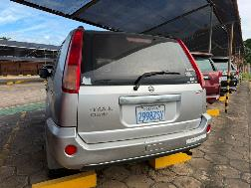 | 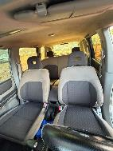
3 | Clase: Vagoneta Marca: Toyota Tipo: 4Runner Placa: 2561-IAL | 3956 | 2011 | 257325 | 26,643.68 | Estado general regular. Presenta daños en la pintura, raspones en varios sectores y deterioro de los asientos. Se evidencian fallas en el sisitema de arranque y en el sistema de aire acondicionado, así como desgaste en el sistema de frenos. No cuenta con módulo de cierre centralizado ni sistema 4x4 operativo. El parabrisas delantero se encuentra fisurado. Requiere cambio de llantas. | 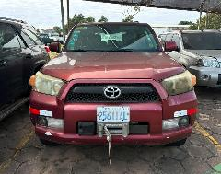 | 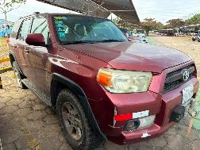 | 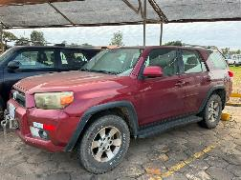 | 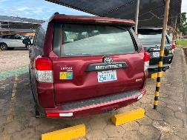 | 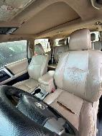
4 | Clase: Vagoneta Marca: Toyota Tipo: 4Runner Placa: 2548-SXD | 3956 | 2011 | 305173 | 25,908.05 | Estado general regular. Presenta daños en la pintura con multiples raspones y desgaste de tapiceria. No funciona el aire acondicionado. Se evidencian fallas en el sistema de arranque y desgaste del sistema de frenos. La suspensión delantera presenta ruidos anormales. La transmisión automática muestra respuesta lenta en la aceleración. El vidrio trasero se encuentra fisurado. Requiere cambio de llantas. | 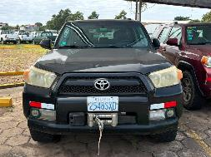 | 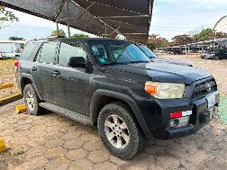 | 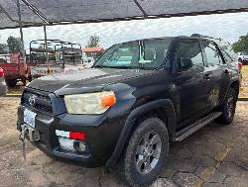 | 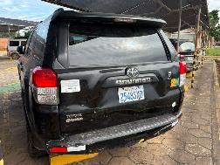 | 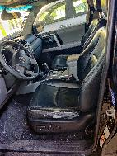
 | TOTAL |  |  |  | 82,962.65

